Lapa1
Test case ID | Test case name | Test case description | Test steps | Pre condition | expected result | Actual result | Result | Comments
1 | Attendance Total Summary Report apskatīšana | Nerāda reportus nevar neko apskatīt | 1. uzspiest time 2.uzspiest reports 3.uzspiest attendance summary | Nerāda reportus | Var apskatīt reportus |  | FAIL
2 | Shortlist candidate | Nevar shortlistot candidate | 1.Uzspiest recruitment 2.Atvert jebkuru kandidatu 3.Uzspiest shortlist 4.Uzspiest save | Rāda pieejamos kandidātus | Saglabā shortlistotu kandidātu |  | FAIL
3 | Rejectot candidate | Nevar rejectot candidate | 1.Uzspiest recruitment 2.Atvert jebkuru kandidatu 3.Uzspiest reject 4.Uzspiest save | Rāda pieejamos kandidātus | Saglabā rejectotu kandidātu |  | FAIL
4 | Ievietot buzfeed postu | Var ievietot buzfeed postu | 1.Uzpiest buzz 2.Augšā ievadīt text un add photos. | Rāda ievietotos postus buzfeeda | Saglabā postu buzfeeda | 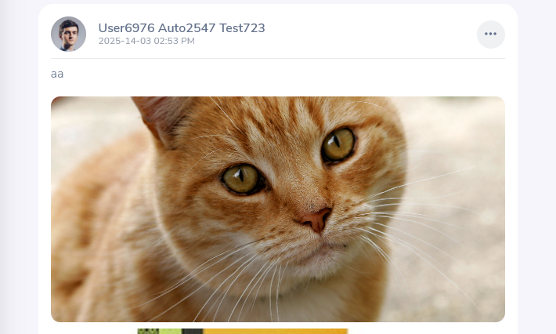 | PASS
5 | Izmainīt savu dzimumu | Iespēja Izmainīt dzimumu | 1.Uzspiest My info 2.Izmainīt dzimumu 3.Save | Ir cits dzimums | Izmaina dzimumu | 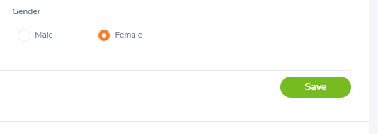 | PASS
6 | Atvērt project report | Iespēja atvērt project report | 1. uzspiest time 2.uzspiest reports 3.uzspiest project reports | Nerāda reportus | Uzrāda reportus par projektiem | 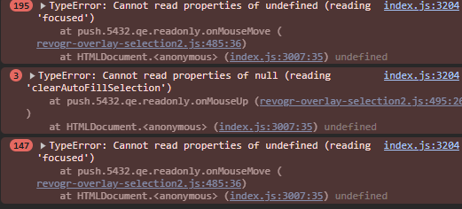 | FAIL
7 | Pievienot candidate | Iespēja pievienot kandidātu | 1.uzspiest recruitment 2.uzspiest add 3.ievadit info 4.save | Saglabā jaunu kandidātu darbā | Uzrāda esošos kandidātus | 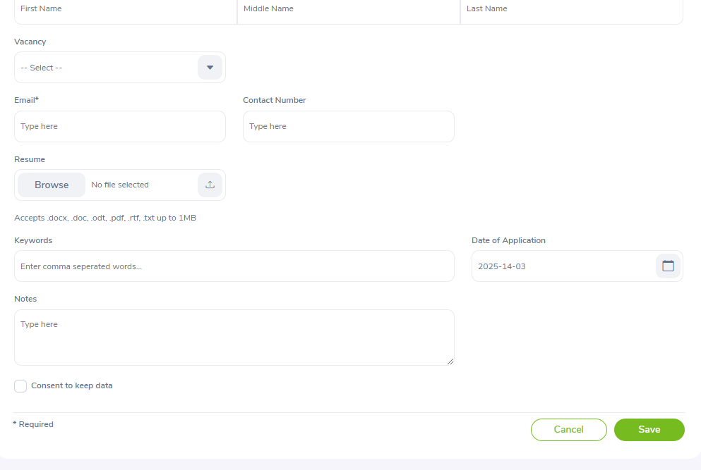 | PASS
8 | Pievienot vakanci | Iespēja pievienot vakanci | 1.uzspiest recruitment 2.uzspiest vacancies 3.uzspiest add 4.ievadit info | Pievieno jaunu vakanci | Uzrāda esošas vakances | 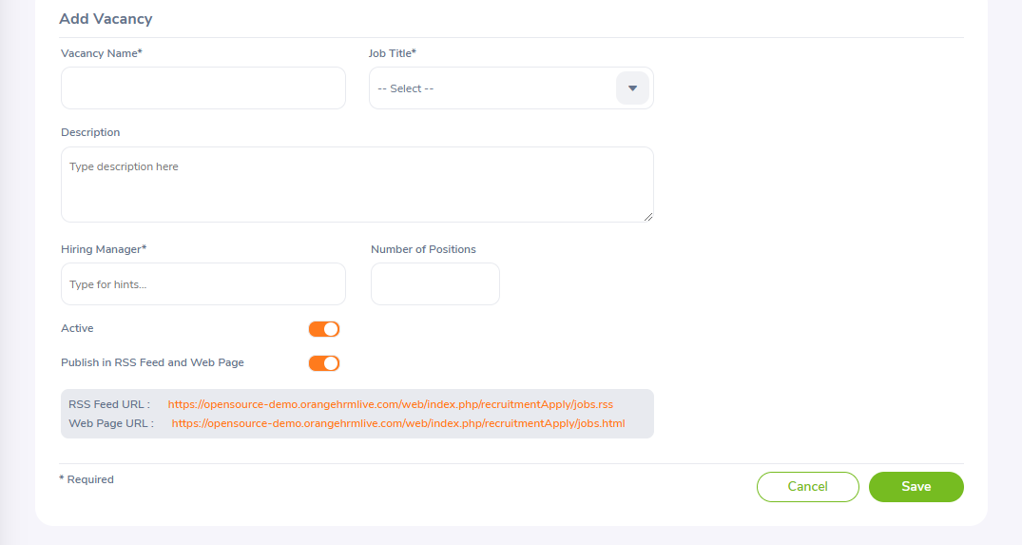 | PASS
9 | Nationalities | Iespēja pievienot jaunu nationality | 1.uzspiest admin 2.uzspiest nationality 3.add 4.izveidot jaunu nationality | Pievieno jaunu nationality | Uzrāda esošas nacionalitātes |  | PASS
10 | Buzzfeed post | Iespēja dzēst buzfeed postu | 1.uzspied buzz 2.uzspied 3 punktinus virs jebkura posta 3.delete post | Izdzēš buzfeed postu | Uzrāda esošos postus buzfeeda | 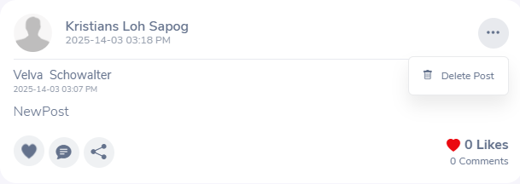 | PASS

